Modelo
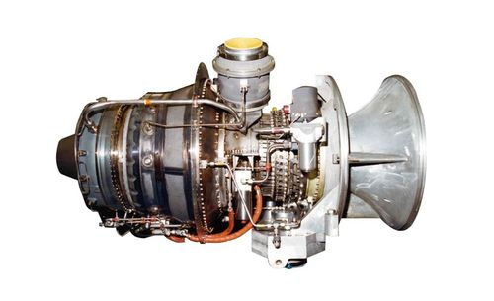
TURBINA A GÁS ASE50 | https://www.mtu.de/engines/industrial-gas-turbines/ase-series/ase50-vericor/

DADOS
Fluxo de ar no compressor | 14.16 | kg/s
relação de pressões na compressão | 10.7
perda carga do ar na câm. combustão | 1.5 | %
PCI do gás natural | 50,010 | kJ/kg
temperatura máxima do ciclo | 1078 | C | 1351 | K
perda de carga na exaustão | 30 | mbar
eficiência isentrópica do compressor | 0.828
eficiência isentrópica na expansão | 0.857
rendimento eletro-mecânico | 0.975

COMPRESSOR
Entrada do ar |  |  |  |  |  | Interpolação
temperatura | 15 | C | 288 | K |  | T | h | pr
pressão | 1 | atm | 100 | kPa |  | 285 | 285.1 | 1.158
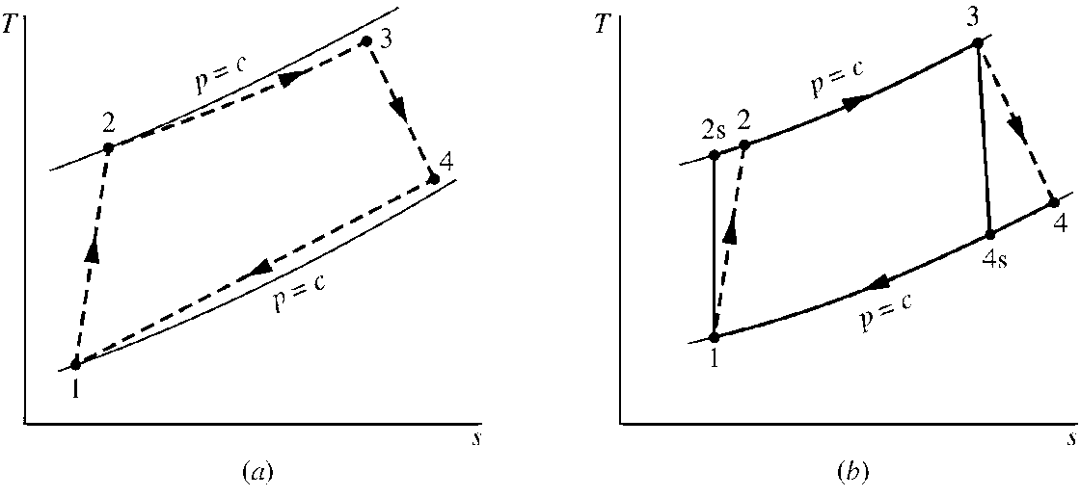
Entalpia (interpolação) | 288.15 | kJ/kg |  |  |  | 288 | 288.2 | 1.202
pr | 1.202 |  |  |  |  | 290 | 290.2 | 1.231

Saída do ar
temperatura | 289.4 | C | 562.4 | K |  | T | h | pr
pressão | 10.7 | atm | 1070 | kPa |  | 560.0 | 565.2 | 12.7
Entalpia (interpolação) | 567.7 | kJ/kg |  |  |  | 562.4 | 567.7 | 12.9
pr | 12.9 |  |  |  |  | 570.0 | 575.6 | 13.5
Entalpia (REAL - efic. isoentrópica) | 625.7 | kJ/kg |  |  |  | T | h
temperatura (REAL - efic. isoentrópica) | 617.8 | K |  |  |  | 610.0 | 617.5
 |  |  |  |  |  | 617.8 | 625.7
Potência do compressor | (mg*(h2s-h1))/h |  | OU | (mg*(h2-h1)) |  | 620.0 | 628.1
Potência do compressor | 4,780.2 | kW |  | 4,780.2 | kW

CÂMARA DE COMBUSTÃO
Saída do ar
temperatura | 1078 | C | 1351 | K |  |  | p2/p1 = | pr2/pr1 | pr(T)
pressão (perda de carga) | 10.5 | atm | 1053.9 | kPa
Entalpia | 1456.8 | kJ/kg
pr | 389.226 |  |  |  |  |  | mc | Combustivel + ar_entrada = ar_saída
Fluxo másico de combustível | 0.239 | kg/s |  |  |  |  |  | mc . PCI + mar . (h2 - h1) = (mc + mar) . (h3 - h1)

TURBINA (EXPANSOR)
Saída do ar
temperatura | 480.7 | C | 753.7 | kPa |  | T | h | pr
pressão | 1.03 | atm | 103 | kPa |  | 740.0 | 756.4 | 35.5
Entalpia (isoentrópica) | 771.3 | kJ/kg |  |  |  | 753.7 | 771.3 | 38.0
pr | 38.0 |  |  |  |  | 750.0 | 767.3 | 37.4
Entalpia (REAL - efic. isoentrópica) | 869.3 |  |  |  |  | T | h
temperatura (REAL - efic. isoentrópica) | 570.0 | C | 842.95523408 | K |  | 820.0 | 844.0
 |  |  |  |  |  | 843.0 | 869.3
Potência do expansor | (mg*(h3-h4s))*h |  | OU | (mg*(h3-h4)) |  | 840.0 | 866.1
Potência do expansor | 8,458.6 | kW |  | 8,458.6 | kW

Potência líquida: | 3,586.5 | kW

Eficiência térmica: | Wliq/Q
Q fornecido = mg(h3-h2) | 11,767.6 | kW
Eficiência térmica: | 30.0%

COMPARAÇÃO: | Pot liq.(W) | Efic.(%) | Tgases (C)
Fabricante | 3644 | 29.56 | 559
Simulação | 3586 | 29.97 | 570
Diferença (%) | -1.58 | 1.39 | 1.96

Propriedades_2
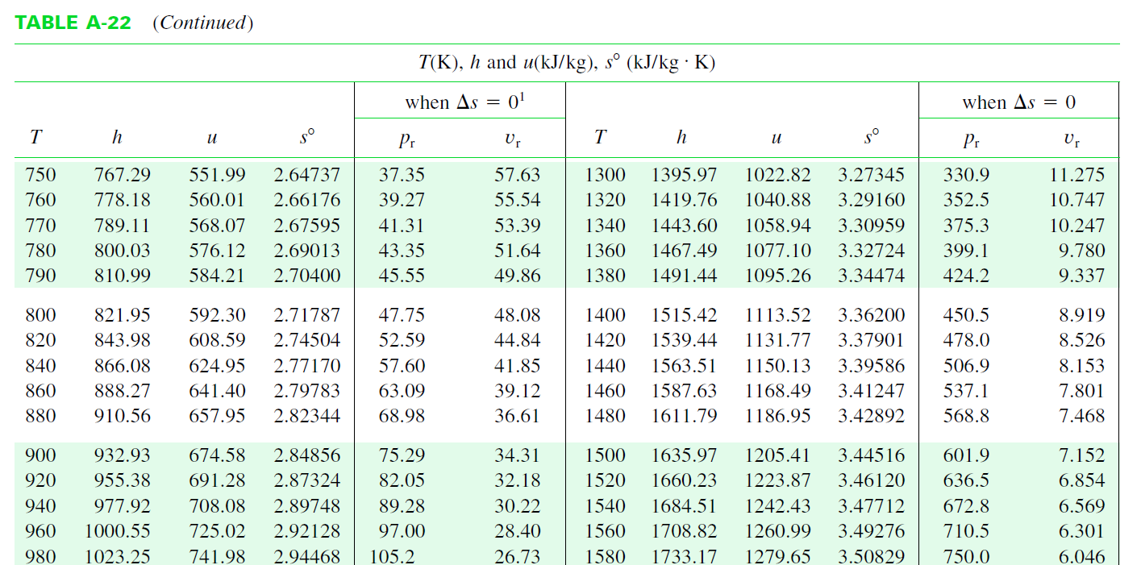

T | h | pr
1300 | 1395.97 | 330.9
1320 | 1419.76 | 352.5
1340 | 1443.60 | 375.3
1360 | 1467.49 | 399.1
1380 | 1491.44 | 424.2
1340 | 1443.65

T | pr
1300 | 330.9
1320 | 352.5
1340 | 375.3
1360 | 399.1
1380 | 424.2
1340 | 376.4

